World Equity
SUSTAINABLE WORLD EQUITY

CHARAKTERISTIKA FONDU
STRUKTURA FONDU

2,70% hotovost | 2.70%
7,20% komunikační služby | 7.20%
15,50% finanční služby | 15.50%
11,20% průmysl | 11.20%
4,70% spotřeba - cyklická | 4.70%
10,40% zdravotnictví | 10.40%
13,60% spotřeba - necyklická | 13.60%
23,20% informační technologie | 23.20%
11,40% ostatní | 11.40%
Název fondu: | SUSTAINABLE WORLD EQUITY

AKCIOVÝ FOND
Investiční manažer: | Generali Investments Partners S.p.A.
Hodnota fondu: | 317,49 mEUR
Počátek obchodování: | 2006-07-26
Investiční cíl: Cílem fondu je překonat jeho benchmark (kterým je MSCI World – Net Total Return Index). Fond investuje především do akcií společností s velkou tržní kapitalizací. Dále může investovat do hotovosti, krátkodobých dluhových instrumentů a dluhopisů. Fond může používat finanční nástroje a deriváty pro zajišťovací účely, pro efektivní správu portfolia a pro investiční účely.

POPLATKY GENERALI ČESKÁ POJIŠŤOVNA A.S.*
TOP 10
GENERALI INVESTMENTS LUXEMBOURG SA
Rozdíl mezi nákupním a prodejním kurzem podílových jednotek: | Běžné/jednorázové pojistné: 5 %/0 % Mimořádné pojistné 2% resp. 3 %** | Společnost |  |  | % v portfoliu | Sektor
Částečný odkup: | 0,25 % z odkoupené částky, minimálně však 50 Kč a maximálně 500 Kč | Apple Inc. (AAPL UW) |  |  | 3.93 | informační technologie
Poplatky za přemístění: | V každém poj. roce 2 zdarma, jinak 0,25 % akt. hodnoty přemístěných jednotek, min. 50 Kč a max. 500 Kč. | Microsoft Corp (MSFT UW) |  |  | 3.42 | informační technologie
Poplatky za správu fondu***: | 2 % p.a. | Alphabet Inc-CL A (GOOGL UW) |  |  | 2.67 | komunikační služby
* výtah ze sazebníku poplatků k IŽP týkající se fondů, v případě rozdílů platí sazebník poplatků |  | Amazon.com, Inc. (AMZN UW) |  |  | 2.62 | spotřeba - necyklická
** závisí na produktu *** náklady za správu fondu jsou započtené v NAV (t.j. v kurzu) |  | JPMorgan Chase & Co. (JMP UN) |  |  | 1.05 | finanční služby
KOMENTÁŘ K TRHU
KOMENTÁR TRHU
KOMENTÁŘ TRHU
KOMENTÁŘ TRHU
VÝKONNOST FONDU
 |  | TESLA INC (TSLA UW) |  |  | 0.91 | spotřeba - necyklická
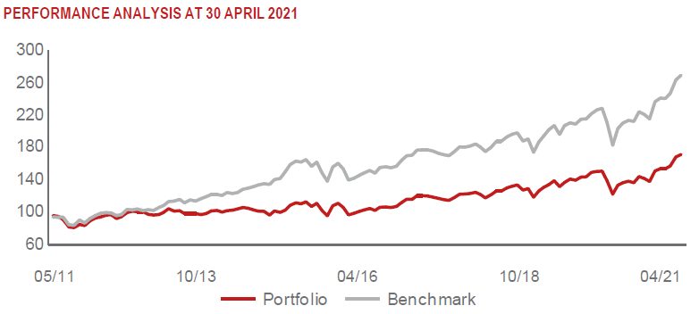 |  | BERKSHIRE HATHAWAY INC-CL B |  |  | 0.89 | finanční služby
 |  | NVIDIA CORP (NVDA UW) |  |  | 0.87 | informační technologie
 |  | Visa Inc - Class A Shares (V UN) |  |  | 0.86 | informační technologie
 |  | ACCENTURE PLC-CL A (ACN UN) |  |  | 0.76 | informační technologie

STATISTIKY
 |  | STD | IR | TE | Rating Morningstar(4) |  | Quartile Morn.
 |  | 14.28% | -3.02% | 1.38% | x |  | x
 |  | (1) Standard Deviation (Směrodatná odchylka): míra rizika, volatilita výkonnosti fondu. (2) Information Ratio (Informační poměr): poměr průměrně dosaženého výnosu oproti odchylce od indexu. (3) Tracking Error: směrodatná odchylka rozdílu výkonnosti fondu

VÝKONNOST (EUR)

 |  | 1 měsíc (%) | YTD (%) |  | 1 rok (%) | od počátku (%)
SUSTAINABLE WORLD EQUITY (ISIN: LU0260158042) |  | 1.82 | 12.47 |  | 25.89 | 42.89
Benchmark * |  | 2.18 | 11.61 |  | 32.23 | -
Excess Return |  | -0.36 | 0.86 |  | -6.34 | NA
Duben 2021
* MSCI World – Net Total Return Index
Hodnota investice do podílových fondů může růst, klesat nebo stagnovat podle situace na finančních trzích. Minulé výnosy nejsou zárukou výnosů v budoucnu.

